设计思路
装备镶嵌

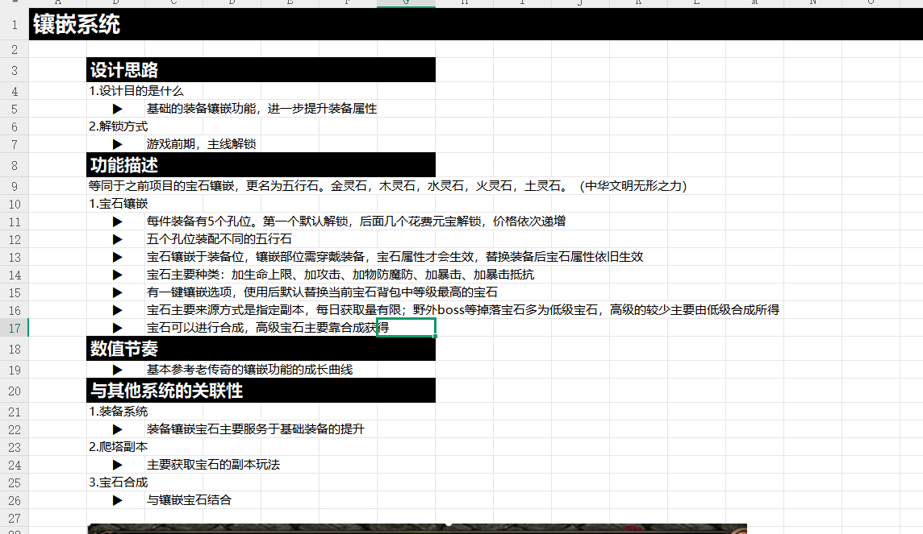
 | 设计目的

 | 1.设计目的是什么
 | ▶ | 基于装备部位进行道具镶嵌获得对应属性加成
 | ▶ | 对应镶嵌槽位只能镶嵌对应类型的镶嵌道具
 | ▶ | 镶嵌道具有等级高低，可进行合成

 | 2.基本规则
 | ▶ | 详见根据界面设计
 | 3.解锁方式
 | ▶ | 根据功能开放条件在主界面开放功能入口

 | 与其他系统的关联性

 | ▶ | 主界面，影响各功能功能开放
 | ▶ | 锻造主页面中五行之力1级分页面
 | ▶ | 装备系统

界面&功能
锻造-五行之力系统 |  |  |  | 功能基础规则

 | 功能入口 |  |  |  |  | 五行之力 相关基础规则和清单
 |  |  |  |  | 1.设计目的是什么 |  | 6功能点清单
 | 1.主界面右侧功能图标入口进入 |  |  |  | ▶ | 基于装备部位进行道具镶嵌获得对应属性加成 | 模块 | 类型 | 内容 | 优先级
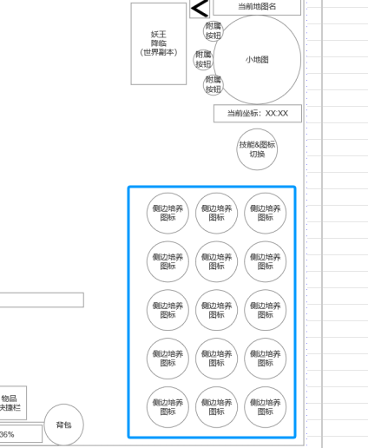
 |  |  |  |  | ▶ | 对应镶嵌槽位只能镶嵌对应类型的镶嵌道具 | 技能界面 | UI和资源 | 锻造界面UI主入口图标 | 1
 |  |  |  |  | ▶ | 镶嵌道具有等级高低，可进行合成 |  | UI和资源 | 锻造界面强化页签UI界面 | 1
 |  |  |  |  | 2.基本规则 |  |  | UI和资源 | 各尺寸技能图标 | 1
 |  |  |  |  | ▶ | 通过游戏玩法，合成获得镶嵌道具-五行之石 |  | 功能逻辑 | 功能开放 | 3
 |  |  |  |  | ▶ | 根据装备部位定义镶嵌槽位，每个部位设定5个镶嵌槽位 |  | 功能逻辑 | 可镶嵌部位清单列表 | 1
 |  |  |  |  | ▶ | 每个部位的镶嵌槽位默认开启首个，后续需按顺序依次花费材料解锁 |  | 功能逻辑 | 当前选中镶嵌部位镶嵌详情 | 1
 |  |  |  |  | ▶ | 每个对应顺序的槽位只能镶嵌对应类型的五行之石 |  | 功能逻辑 | 下一个镶嵌部位的解锁 | 1
 |  |  |  |  | ▶ | 通过替换更高等级的五行之石获得更高属性 |  | 功能逻辑 | 所有镶嵌属性显示统计 | 2
 |  |  |  |  | 3.解锁方式 |  |  | 功能逻辑 | 快捷宝石背包显示 | 1
 |  |  |  |  | ▶ | 满足对应强化条件后开启主界面右侧功能图标入口 | 7.各功能逻辑流程
 |  |  |  |  | 4关联功能 |  |  | 功能开放
 |  |  |  |  | ▶ | 主界面，影响各功能功能开放 |  | ▶ | 满足对应强化条件后开启主界面右侧功能图标入口
 |  |  |  |  | ▶ | 锻造主页面中五行之力1级分页面 |  | 显示内容
 |  |  |  |  | ▶ | 装备系统 |  | ▶ | 可镶嵌部位清单列表
 |  |  |  |  |  |  |  | ▶ | 当前选中镶嵌部位镶嵌详情
 |  |  |  |  |  |  |  | ▶ | 下一个镶嵌部位的解锁
 |  |  |  |  |  |  |  | ▶ | 所有镶嵌属性显示统计
 |  |  |  |  |  |  |  | ▶ | 快捷宝石背包显示

五行之力界面 |  |  |  | 功能详细规则

 | 五行之力界面设计
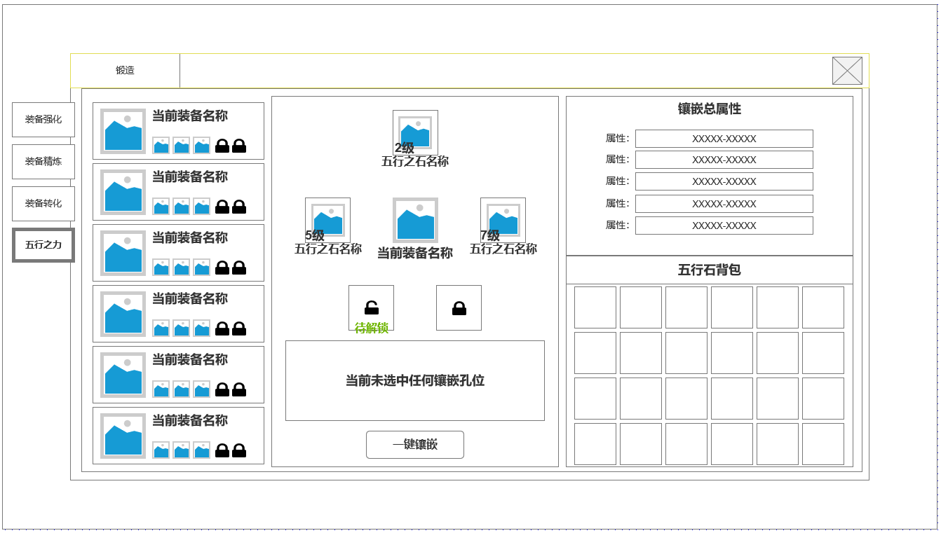

1
3
5
 |  | 1.锻造界面1级页签 |  |  | 1.锻造界面1级页签
 |  | ▶ | 强化页签 |  | ▶ | 强化页签
 |  | ▶ | 装备精炼 |  | ▶ | 装备精炼
 |  | ▶ | 装备兑换 |  | ▶ | 装备兑换
 |  | ▶ | 五行之力 |  | ▶ | 五行之力

 |  | 2.可镶嵌的装备列表清单和镶嵌情况 |  |  | 2.可镶嵌的装备列表清单和镶嵌情况
 |  | ▶ | 当前部位角色实际装备图标 |  | ▶ | 当前部位角色实际装备图标
 |  | ▶ | 当前部位角色实际装备名称 |  | ▶ | 当前部位角色实际装备名称
 |  | ▶ | 当前镶嵌情况缩略显示 |  | ▶ | 当前镶嵌情况缩略显示：已镶嵌部位显示当前镶嵌的五行之石的小图标，未开启的槽位显示锁型

2
 |  | 3.当前选中部位的实际镶嵌情况 |  |  | 3.当前选中部位的实际镶嵌情况
 |  | ▶ | 当前选中的装备图标及名称 |  | ▶ | 当前选中的装备图标及名称
 |  | ▶ | 当前镶嵌槽位与实际镶嵌五行之石情况 |  | ▶ | 当前镶嵌槽位与实际镶嵌五行之石情况：五行石图标，五行石名称，五行石等级
 |  | ▶ | 单个槽位可选中 |  | ▶ | 单个槽位可选中：已镶嵌，待解锁，无法解锁
 |  | 4.选中镶嵌槽位信息&一键镶嵌按钮 |  |  | 4.选中镶嵌槽位信息&一键镶嵌按钮
 |  | ▶ | 根据当前选中镶嵌槽位显示对应镶嵌槽位信息 |  | ▶ | 根据当前选中镶嵌槽位显示对应镶嵌槽位信息
 |  | ▶ | 一键镶嵌按钮 |  | ▶ | 一键镶嵌按钮

 |  | 5.镶嵌总属性 |  |  | 5.镶嵌总属性
 |  | ▶ | 镶嵌总属性显示，最多5条不同类型属性 |  | ▶ | 镶嵌总属性显示，最多5条不同类型属性
 |  | 6.五行石快捷背包 |  |  | 6.五行石快捷背包
 |  | ▶ | 五行石背包：只显示当前大背包中所持有的全部五行之石 |  | ▶ | 五行石背包：只显示当前大背包中所持有的全部五行之石

4
6

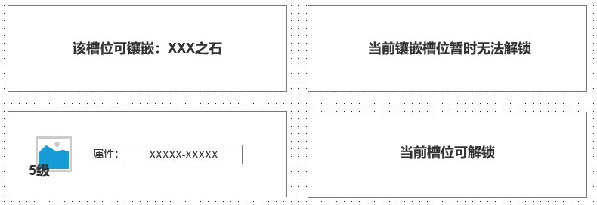

4

未标注界面示意图

参考界面
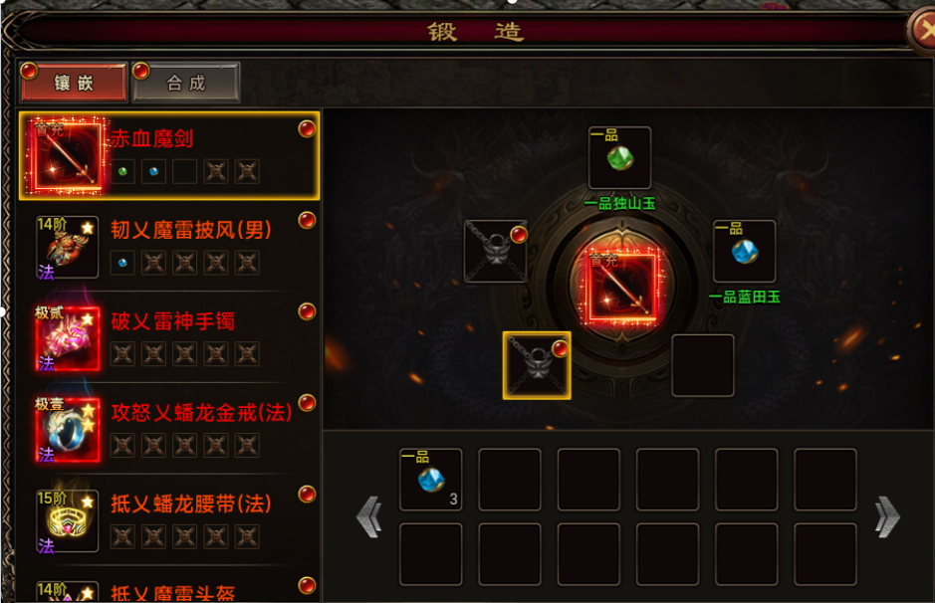
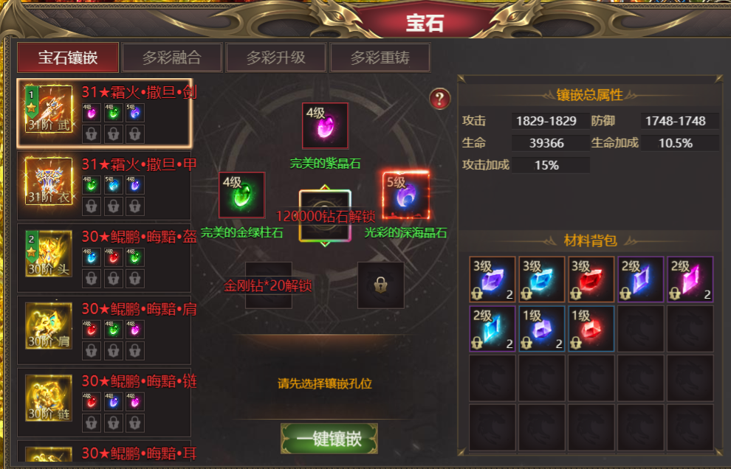
参考图

 | 参考游戏

